Sheet1
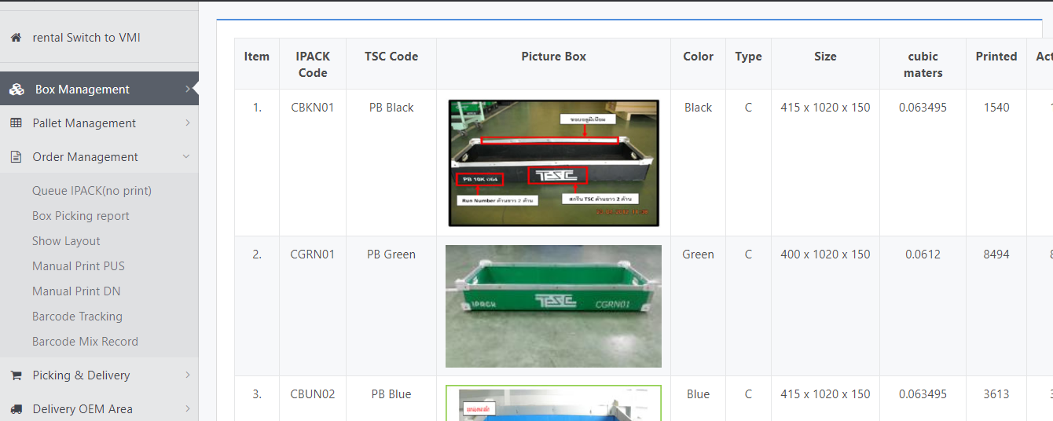

เมนู Location By Material

 | เมนู Queue IPACK (no print)

เพิ่มเส้นเพื่อให้ลงวันที่ได้

เพิ่มแถวเพื่อหลังจากปริ้นหน้างานจะได้ลงขู้อมูลได้ (จำนวนที่นับได้จริง)
#ยอด PD Order เป็นจำนวนกล่องและจำนวน Order
#แยกเป็น Day-08:00-20:20 Night-20:20-08:00
#ยอด จ่ายงานให้ PD เป็นจำนวนกล่องและ Order
#แยกเป็น Day-08:00-20:20 Night-20:20-08:00
#ยอด DL ขายงานให้กับ OEM เป็นจำนวนกล่องทั้งหมดในแต่ล่ะวัน DayและNightรวมกัน
#ยอดกล่องที่ IPACK รับเข้าระบบเป็นจำนวนกล่องทั้งหมด #แยกเป็น Day-08:00-20:20 Night-20:20-08:00
#สามารถ Export Data ได้
เพิ่มแถวเพื่อหลังจากปริ้นหน้างานจะได้ลงขู้อมูลได้ (Remark)

 |  | อยากให้ IT แก้ไขฟอร์มเพื่อให้เอกสารมี 3 ข้อด้านบน
 |  | หลังจากปริ้นเพื่อให้ง่ายและเป็นการ Support ในการนับสต๊อก

 | แก้ไขและเพิ่มเติมข้อมูล Queue for Picker & Queue for Receiver

